113。7
嘉基幼兒園115年8月餐點表
第一週 | 星期 | 早 點 | 午 餐 |  | 午 點 | 全榖 雜糧類 | 豆魚 蛋肉類 | 蔬菜類 | 水果類
 |  |  | 主食 | 主菜、副菜、時蔬、湯品
8/3 | 一 | 鮮蔬餛飩湯 | 五穀飯 | 香菇肉燥、蔥香玉米蛋、季節時蔬、味噌海帶芽湯 | 南瓜沙拉 | ● | ● | ● | ●
8/4 | 二 | 果醬吐司/牛奶 | 白米飯 | 洋蔥雞丁、醬燒杏菇、時令蔬菜、芹菜丸子湯 | 紅豆紫米甜湯 | ● | ● | ● | ●
8/5 | 三 | 洋蔥玉米粥 | 糙米飯 | 鮮蔬豆腐燴飯(豆腐、香菇、毛豆、木耳)、蒜香時蔬、枸杞冬瓜湯 | 鍋燒雞絲麵 | ● | ● | ● | ●
8/6 | 四 | 小芋香包/牛奶 | 白米飯 | 糖醋魚片、紅蘿蔔炒蛋、時令蔬菜、南瓜排骨湯 | 冬瓜愛玉 | ● | ● | ● | ●
8/7 | 五 | 台式蘿蔔糕湯 | 糙米飯 | 蔥爆肉絲、滷豆干、田園時蔬、大黃瓜湯 | 小籠包/決明子茶 | ● | ● | ● | ●
第二週 | 星期 | 早 點 | 主食 | 午 餐 | 午 點 | 全榖 雜糧類 | 豆魚 蛋肉類 | 蔬菜類 | 水果類
8/10 | 一 | 麻油蛋麵線 | 白米飯 | 杏菇雞丁、毛豆燴芋頭、季節時蔬、豆皮蘿蔔湯 | 綠豆地瓜湯 | ● | ● | ● | ●
8/11 | 二 | 銀絲卷/牛奶 | 糙米飯 | 味噌燒豬、紅燒豆腐、清炒時蔬、蒜頭蛤蠣湯 | 皮蛋瘦肉粥 | ● | ● | ● | ●
8/12 | 三 | 鮮菇冬粉 | 義大利麵 | 白醬菇菇義大利麵(洋蔥、蘑菇、玉米)、季節時蔬、南瓜濃湯 | 古早味粉圓 | ● | ● | ● | ●
8/13 | 四 | 黑糖饅頭/牛奶 | 五穀飯 | 日式豬肉咖哩、蔥爆炒豆包、田園蔬菜、苦瓜排骨湯 | 小餐包/無糖麥茶 | ● | ● | ● | ●
8/14 | 五 | 玉米蔬菜粥 | 白米飯 | 芋頭滷肉、金沙杏菇南瓜、蒜味時蔬、味噌豆腐湯 | 蔬菜湯餃 | ● | ● | ● | ●
第三週 | 星期 | 早 點 | 主食 | 午 餐 | 午 點 | 全榖 雜糧類 | 豆魚 蛋肉類 | 蔬菜類 | 水果類
8/17 | 一 | 青蔬麵線 | 糙米飯 | 香滷小雞腿、醬香甜不辣、田園時蔬、冬瓜蛤蜊湯 | 八寶粥 | ● | ● | ● | ●
8/18 | 二 | 果醬吐司/牛奶 | 燕麥飯 | 蔥爆豬柳、芹菜炒豆包、季節時蔬、番茄排骨湯 | 皮蛋瘦肉粥 | ● | ● | ● | ●
8/19 | 三 | 鍋燒意麵 | 糙米飯 | 田園蛋炒飯(香菇、洋蔥、高麗菜、木耳)、蒜味時蔬、海帶芽湯 | 小餐包/豆漿 | ● | ● | ● | ●
8/20 | 四 | 鮪魚蔬菜粥 | 白米飯 | 豆輪控肉、芋頭炒三色、時令蔬菜、油豆腐丸子湯 | 日式關東煮 | ● | ● | ● | ●
8/21 | 五 | 紅豆饅頭/牛奶 | 白米飯 | 紅燒肉末豆腐、金沙南瓜、季節時蔬、薑絲鮮魚湯 | 綠豆地瓜甜湯 | ● | ● | ● | ●
第四週 | 星期 | 早 點 | 主食 | 午 餐 | 午 點 | 全榖 雜糧類 | 豆魚 蛋肉類 | 蔬菜類 | 水果類
8/24 | 一 | 鮮蔬鯖魚麵 | 五穀飯 | 沙茶雞柳、大黃瓜燴鮮菇、清炒時蔬、高麗菜排骨湯 | 台式蘿蔔糕湯 | ● | ● | ● | ●
8/25 | 二 | 大花饅頭/牛奶 | 白米飯 | 鳥蛋滷肉、洋蔥炒蛋、時令時蔬、玉米排骨湯 | 黑糖蜜仙草 | ● | ● | ● | ●
8/26 | 三 | 鮮蔬意麵 | 烏龍麵 | 日式鮮蔬烏龍麵(洋蔥、香菇、高麗菜)、清脆時蔬、味噌海帶湯 | 饅頭夾蛋/豆漿 | ● | ● | ● | ●
8/27 | 四 | 草莓饅頭/牛奶 | 燕麥飯 | 味噌豆腐魚、三杯麵腸、田園時蔬、香菇雞湯 | 珍珠紅豆湯 | ● | ● | ● | ●
8/28 | 五 | 蔬菜雞絲麵 | 地瓜飯 | 瓜仔滷肉、開陽絲瓜、蒜味時蔬、紫菜蛋花湯 | 田園蛋餅/無糖麥茶 | ● | ● | ● | ●
第五週 | 星期 | 早 點 | 主食 | 午 餐 | 午 點 | 全榖 雜糧類 | 豆魚 蛋肉類 | 蔬菜類 | 水果類
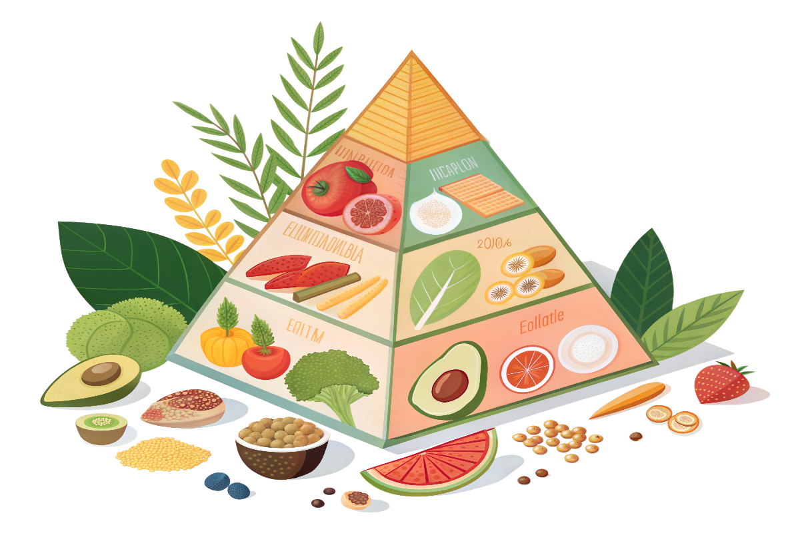
8/31 | 一 | 絲瓜玉米粥 | 糙米飯 | 青椒炒肉絲、番茄炒蛋、時令食蔬、瓜仔雞湯 | 古早味擔仔麵 | ● | ● | ● | ●
※本菜單部分菜色含有過敏原，注意易引起過敏的食物(奶類、蛋類、堅果類、芝麻、含麩質之穀物、大豆、花生、甲殼類、海鮮及其製品、使用亞硫酸鹽類等及其製品 。若幼兒對上述之食物過敏，請務必通知園所
※每日午點提供季節時令水果，每週三的午餐為蔬果餐
※本餐點表因時令季節因素及廠商供需無法供應原定餐點時，以當日食物為準
※本園使用的豬肉品皆為國產豬

